Hoja1
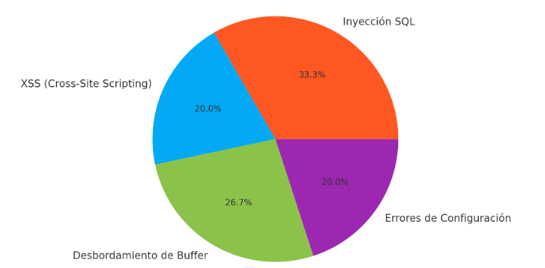

Tipo de Vulnerabilidad | Frecuencia de Estudios | Porcentaje
Inyección SQL | 50 | 33.3%
XSS (Cross-Site Scripting) | 30 | 20%
Desbordamiento de Buffer | 40 | 26.7%
Errores de Configuración | 30 | 20%

Criterios | Inclusión | Exclusión
Fechas | Estudios publicados entre 2019 y 2024 | Estudios publicados antes de 2019
Tipo de Publicación | Artículos de revistas, Libros, Conferencias | Publicaciones sin revisión por pares o sin DOI
Idioma | Artículos escritos en inglés | Artículos escritos en español
Contenido | Investigaciones sobre análisis de vulnerabilidades explotadas por malware | Investigaciones que no analicen vulnerabilidades explotadas por malware
Método | Trabajos que utilicen técnicas de detección basadas en aprendizaje automático | Trabajos que no utilicen técnicas de detección basadas en aprendizaje automático
Calidad | Publicaciones revisadas por pares y con DOI | Publicaciones sin revisión por pares o sin DOI
Análisis | Estudios que incluyan análisis comparativos de métodos de detección de malware | Estudios que no incluyan análisis comparativos de métodos de detección de malware

 |  |  | Categoría | Principales | Adicionales | Combinaciones y modificadores
 |  |  | Detalles | Análisis de malware | Detección basada en firmas | AND, OR, NOT (Ejemplo: "Detección de malware AND aprendizaje automático")
 |  |  |  | Vulnerabilidades informáticas | Análisis de comportamiento | (" ") para frases exactas (Ejemplo: "vulnerabilidades explotadas")
 |  |  |  | Técnicas de detección de malware | Detección de anomalías | (-) para excluir términos (Ejemplo: "Detección de malware -phishing")
 |  |  |  | Vulnerabilidades explotadas | Vulnerabilidades de día cero
 |  |  |  | Aprendizaje automático en detección de malware | Sistemas de detección de intrusiones

